Carátula


Escuela Politécnica Nacional
Facultad de Ingeniería de Sistemas

Emprendimiento

Integrantes | Carla Ruiz
 | Jimmy Valladares
 | Bryan Guano
 | Mateo Pilco
 | Alexander Morales
Grupo | GRP1
Fecha | Octubre 29, 2024

1
Emprendimiento: Monedero digital APP
Se ha seleccionado finalmente el emprendimiento de Monedero digital APP. Esta trata sobre una aplicación web que permite el registro de movimientos financieros en la vida cotidiana de las personas. Ya sean ingresos (ej: sueldo), egresos (ej: arriendo) y transferencias (ej: de una cuenta de ahorros a una cuenta corriente).

CV | 8000
CF | 20000
CT | 28000
CVP | 35
PVP | 45.5

I | 12000

2
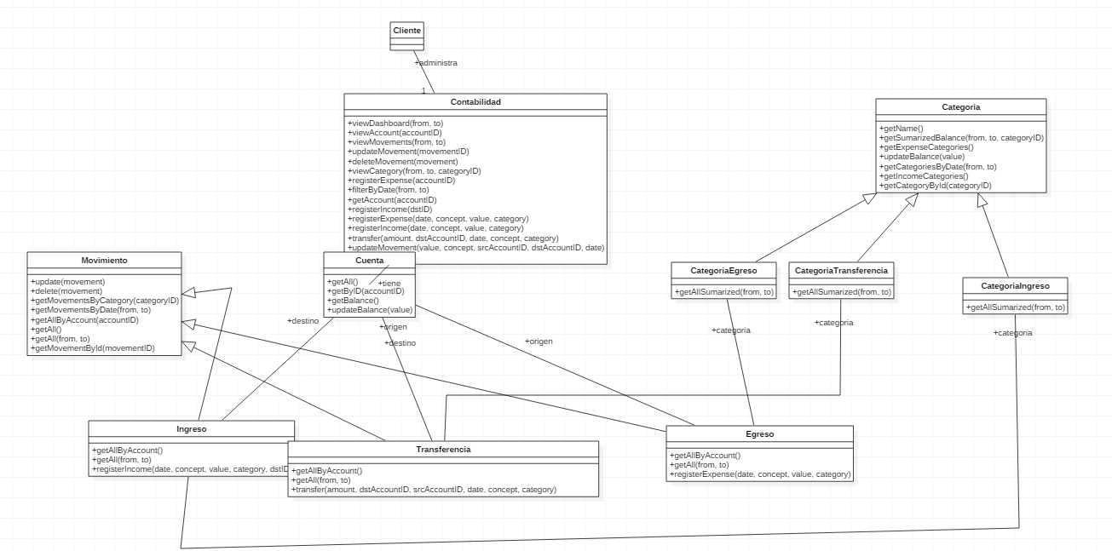
Diseño - Mapa Navegacional

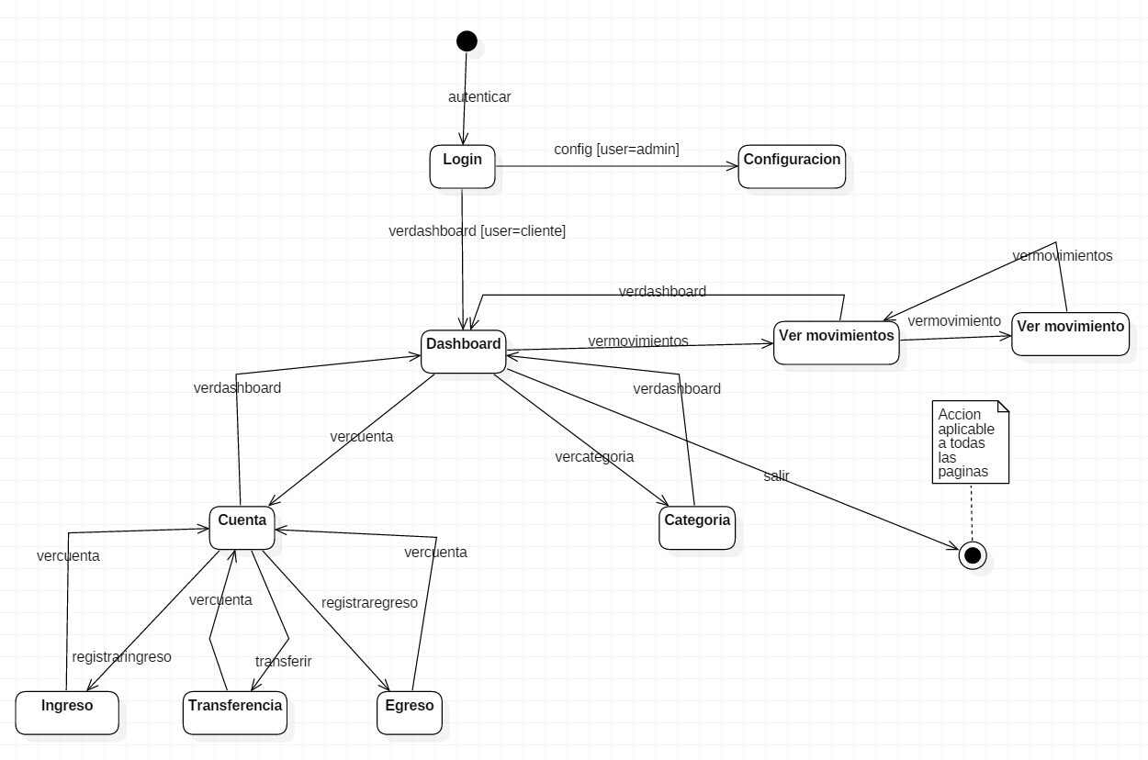

Diseño – Interfaz gráfica (prototipo)

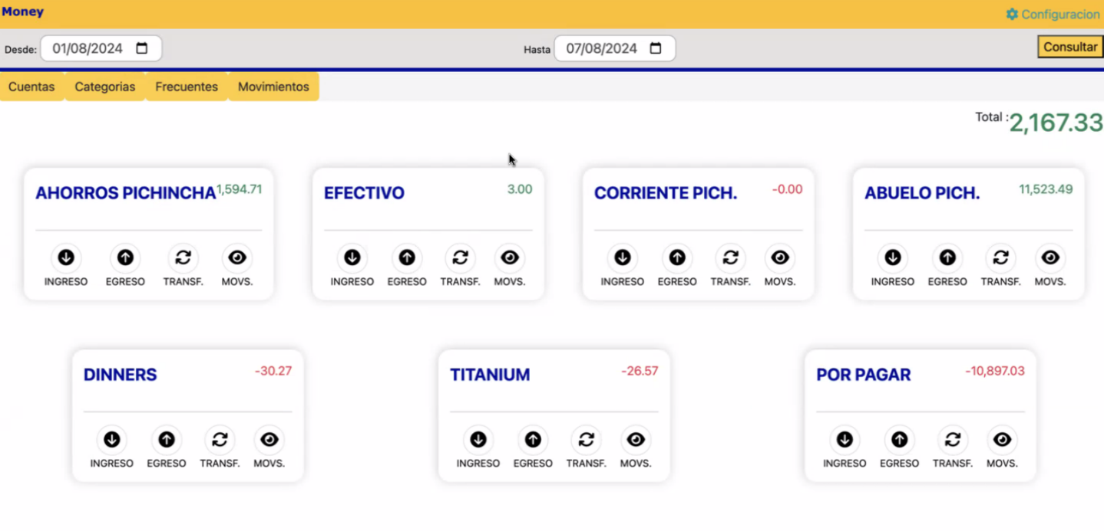

Diseño – Diagrama de clases

3
Rango de dad | Porcentaje | Ingresos | Porcentaje
18 - 24 años | 80% | Bajos | 60%
25 - 30 años | 20% | Medios | 30%
 |  | Altos | 10%

